day2
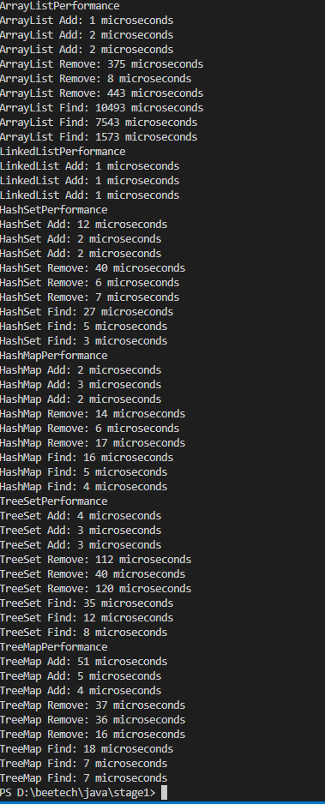
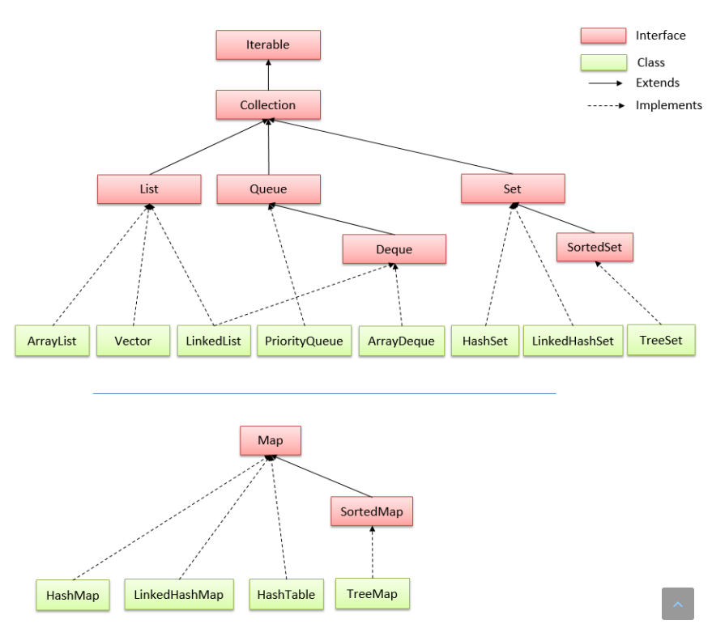
Trong Java, có nhiều loại collection khác nhau, mỗi loại có độ phức tạp tính toán khác nhau. Sau đây là một số loại collection phổ biến và độ phức tạp tính toán của chúng:

STT | Loại | Độ phức tạp |  |  | Nguyên nhân | Nguồn
 |  | Find | Add | Remove
1 | ArrayList | O(1) | O(1) với phần tử cuối danh sách O(n) với phần tử bất kỳ | O(1) với phần tử cuối danh sách O(n) với phần tử bất kỳ | The cost of a remove is O(n) as you have to shuffle the elements to the "right" of that point "left" by one: Delete D | V +-----+-----+-----+-----+-----+-----+-----+ | A | B | C | D | E | F | G | +-----+-----+-----+-----+-----+-----+-----+ <------------------ Move E, F, G left | time complexity for java arrayList remove(element) - Stack Overflow
2 | Linked List | O(n) với phần tử bất kỳ | O(1) | O(1) | The complexity of removing is considered that you already have the pointer to the right position of the element you want to remove... Is not considered the cost you took for finding it | https://stackoverflow.com/questions/42849486/why-does-linked-list-delete-and-insert-operation-have-complexity-of-o1-shoul https://viblo.asia/p/linked-list-1Je5E43YlnL
3 | Hash Set | O(1) trong trường hợp tốt nhất O(n) trong trường hợp xấu nhất | O(1) trong trường hợp tốt nhất O(n) trong trường hợp xấu nhất | O(1) trong trường hợp tốt nhất O(n) trong trường hợp xấu nhất |  | https://vnoi.info/wiki/algo/data-structures/hash-table.md
4 | Tree Set | O(log n) | O(log n) | O(log n) |  | https://blog.luyencode.net/cay-tim-kiem-nhi-phan-binary-search-tree/
5 | Hash Map | O(1) trong trường hợp tốt nhất O(n) trong trường hợp xấu nhất | O(1) trong trường hợp tốt nhất O(n) trong trường hợp xấu nhất | O(1) trong trường hợp tốt nhất O(n) trong trường hợp xấu nhất |  | https://vnoi.info/wiki/algo/data-structures/hash-table.md
6 | Tree Map | O(log n) | O(log n) | O(log n) |  | https://blog.luyencode.net/cay-tim-kiem-nhi-phan-binary-search-tree/

Thời gian đo performance của các collection với các action

day3
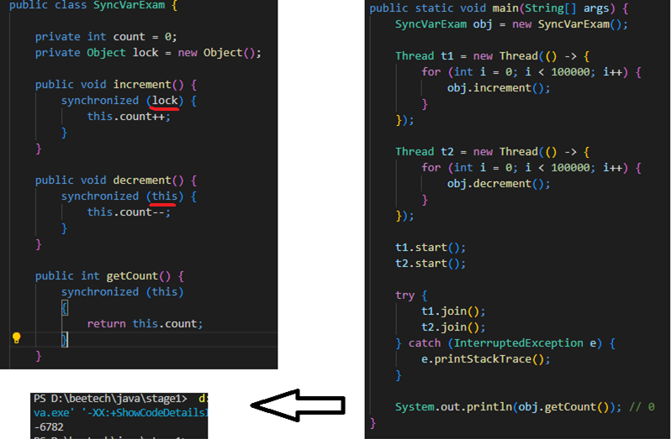
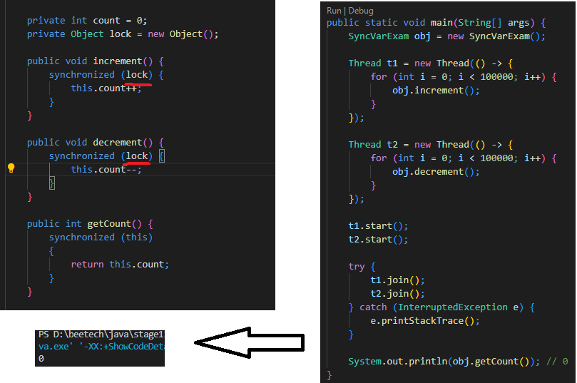
Sự kiểm chứng cho biến synchronized |  |  |  |  | STT | Mục | Nội dung | Nguồn
 |  | Biến non-thread safe: |  | là một biến được sử dụng bởi nhiều luồng cùng một lúc | 1 | Biến non thread-safe | là một biến mà không đảm bảo tính toàn vẹn dữ liệu khi nó được truy cập và sửa đổi bởi nhiều luồng (threads) cùng một lúc. Khi một biến non thread-safe được truy cập và sửa đổi bởi nhiều luồng, các giá trị của biến này có thể bị xung đột (race condition) và dẫn đến kết quả không đáng tin cậy hoặc lỗi trong chương trình | https://stackoverflow.com/questions/15070513/how-to-test-a-non-thread-safe-class https://stackoverflow.com/questions/65467979/thread-safety-of-local-variables
 |  |  | Nhược điểm: | vì được sử dụng bởi nhiều luồng nên có thể bị xung đột dẫn tới kết quả không chính xác | 2 | Biến thread-safe | là biến được thiết kế để đảm bảo an toàn cho các thao tác trên nhiều luồng thread khác nhau mà không cần đồng bộ hóa. Các giá trị trong biến thread-safe có thể được truy cập và thay đổi bởi nhiều luồng thread cùng một lúc mà không gây ra lỗi hoặc xung đột. Điều này được đảm bảo bằng cách sử dụng các phương thức và cấu trúc dữ liệu được thiết kế để hoạt động an toàn với nhiều luồng thread, chẳng hạn như AtomicInteger hoặc CopyOnWriteArrayList trong Java. | https://www.baeldung.com/java-thread-safety https://helpex.vn/article/java-concurrency-atomicinteger-6096fbebc5512025d4b40c3a
 |  |  | Ưu điểm: | không cần quan tâm tới việc đồng bộ giữa các thread khác | 3 | method synchronized | là một phương thức được đánh dấu để đảm bảo rằng chỉ có một thread được phép truy cập vào phương thức đó cùng một thời điểm. Khi một thread bắt đầu thực thi phương thức synchronized, nó sẽ khóa đối tượng hiện tại và chỉ có nó mới được phép truy cập vào phương thức đó. Các thread khác sẽ bị chặn cho đến khi thread đang sử dụng phương thức kết thúc và giải phóng khóa. | https://www.baeldung.com/java-thread-safety
 |  |  |  | có hiệu suất cao hơn vì đỡ chi phí đồng bộ giữa các thread
 |  | Biến thread safe: |  | là biến được thiết kế đảm bảo an toàn khi thao tác trên nhiều thread mà không cần đồng bộ hóa
 |  |  | Nhược điểm: | Dễ tồn memory vì phải tạo ra bản sao như là CopyOnWriteArrayList | 4 | block synchronized | là một cấu trúc ngôn ngữ trong Java được sử dụng để đồng bộ hóa truy cập vào các tài nguyên chia sẻ giữa các thread và cho phép chỉ định một đối tượng và tuyên bố đại diện cho đồng bộ. Khi một thread muốn thực thi trong synchronized block, nó phải trước tiên có được khóa của đối tượng. Tất cả các thread khác cố gắng để nhập khối đồng bộ bị chặn cho đến khi thread bên trong khối đồng bộ thoát khối. | https://viblo.asia/p/java-synchronized-blocks-jlA7GK04vKZQ
 |  |  |  | Chỉ thực hiện được các phép toán đơn giản như AtomicInteger
 |  |  | Ưu điểm: | đảm bảo tính đúng đắn mà không cần phải đồng bộ giữa các luồng
Như có thể thấy thì khi thay đối tượng đại diện cho 2 phương thức thì có kết quả khác nhau. Vậy khi 2 phương thức có đối tượng đại diện khác nhau sẽ dẫn tới hiện tượng bất đồng bộ |  | Method synchronize: |  | Là phương thức được đánh dấu bởi keyword synchronize để đảm bảo rằng chỉ có một thread được vào cùng một thời điểm | 5 | biến synchronized | là một biến đồng bộ hóa trong Java, được sử dụng để đảm bảo rằng chỉ có một luồng có thể truy cập vào biến đó cùng một lúc. Nếu một luồng đang sử dụng biến synchronized, các luồng khác phải chờ đợi cho đến khi luồng đang sử dụng kết thúc và giải phóng biến synchronized trước khi truy cập vào nó. Việc sử dụng biến synchronized giúp đảm bảo tính đúng đắn và tránh được các tình huống đua nhau (race condition) trong quá trình thực thi đa luồng. | https://www.baeldung.com/java-synchronized#4-reentrancy
 |  |  | Ưu điểm: | Tránh các tình trạng xung đột giữa các thread
 |  |  |  | DĐảm bảo nhất quán dữ liệu khi một thread đang sửa thread còn lại đang đọc
 |  |  | Nhược điểm: | Giảm hiệu suất vì phải đồng bộ các thread với nhau
 |  | Block synchronize: |  | Là một khối đồng bộ mà ở đó sự dụng một đối tượng để đại diên cho block đó
 |  |  | Ưu điểm: | Cô lập được phần cần phải đồng bộ
 |  |  |  | Tránh các tình trạng xung đột giữa các thread
 |  |  |  | DĐảm bảo nhất quán dữ liệu khi một thread đang sửa thread còn lại đang đọc
 |  |  | Nhược điểm: | Giảm hiệu suất vì phải đồng bộ các thread với nhau
 |  | biến synchronized: |  | Là một biến được dùng để đại diện cho một khối hoặc trên chính thực thể đó khi đồng bộ giữa các thread
 |  | Thread: | Là một đối tượng trong Java đại diện cho một luồng thực thi độc lập
 |  |  | Ưu điểm: | có thể tạo ra nhiều luồng con từ một luồng chính gia tăng hiệu suất
 |  |  | Nhược điểm: | Dễ gây bất đồng bộ khi sử dụng nhiều luồng
 |  | mutilthread: | Là một kỹ thuật lập trình thực hiện nhiều tác vụ trong một thời điểm
 |  |  | Ưu điểm: | Tăng hiệu suất khi thực nhiều nhiều tác vụ cùng một lúc
 |  |  | Nhược điểm: | Dễ bị bất đồng bộ giữa các thread với nhau
Sự kiểm chứng về bất đồng bộ | Sự kiểm chứng về các block synchronized |  |  |  | 6 | thread | là một đối tượng trong Java được sử dụng để thực hiện nhiều tác vụ cùng một lúc. Mỗi thread đại diện cho một luồng thực thi độc lập trong chương trình. Khi một chương trình Java được thực thi, nó sẽ tạo ra ít nhất một thread - thread chính, còn được gọi là main thread. Các thread khác có thể được tạo ra từ main thread hoặc từ một thread khác để thực hiện các tác vụ cụ thể, giúp chương trình có thể thực hiện nhiều tác vụ đồng thời và nhanh chóng hơn.
 |  |  |  |  | 7 | mutilthread | là kỹ thuật lập trình cho phép chương trình có thể thực hiện đồng thời nhiều tác vụ khác nhau trong một thời điểm. Nó cho phép một chương trình được phân chia thành các phần nhỏ và chạy đồng thời trên nhiều luồng (threads) khác nhau để cải thiện hiệu năng và tăng khả năng đáp ứng của chương trình. Khi sử dụng multithreading, một chương trình có thể thực hiện nhiều tác vụ cùng lúc, giúp tăng tốc độ xử lý và giảm thời gian phản hồi của chương trình.
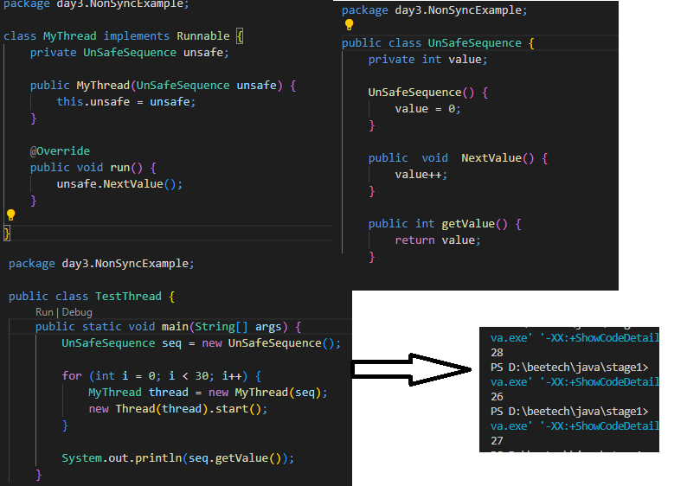
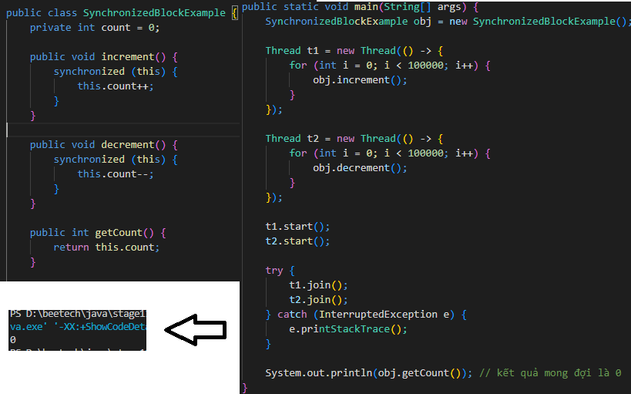

 | Khi cả 2 khối trên đều dùng "this" làm đại diện thì sự đồng bộ được diễn ra giữa 2 block

Với chương trình trên thì ta thấy được sự bất đồng bộ khi output ra nhiều giá trị khác nhau

Sự kiểm chứng cho method synchronized

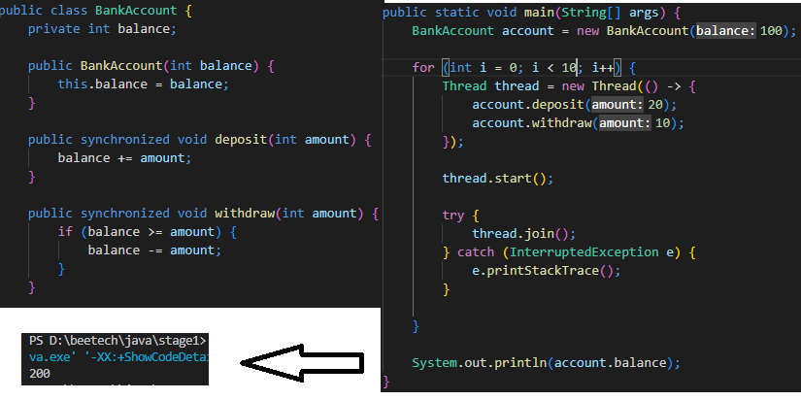

Với chương trình trên thì ta thấy được khi 1 "Bank Account" được nhiều ngườidùng cùng "withdraw" or "deposit" cùng 1 thời điểm nhờ có "method synchronized" đã không còn sự bất đồng bộ (tránh tình trạng nhiều người cùng rút tại 1 thời điểm dẫn tới sai lệch số tiền)

day4
 |  |  | STT | Mục | Nội dụng | Nguồn
Thread pool: | là một pool chứa các thread thực hiện các tác vụ trong ứng dụng đa luồng |  | 1 | Thread Pool | là một nhóm các thread được sử dụng để thực hiện các tác vụ trong ứng dụng đa luồng. Thay vì tạo ra một thread mới cho mỗi tác vụ, thread pool sử dụng một nhóm thread đã có sẵn để xử lý các tác vụ. Khi một tác vụ được gửi đến thread pool, nó sẽ được đưa vào một hàng đợi. Một thread từ nhóm thread sẽ được chọn để xử lý tác vụ đầu tiên trong hàng đợi. Khi tác vụ đó hoàn thành, thread đó sẽ được trả lại cho pool và sẵn sàng để xử lý các tác vụ tiếp theo. Thread pool giúp giảm tải cho hệ thống và tăng hiệu suất bằng cách sử dụng lại các thread đã có sẵn thay vì tạo ra các thread mới mỗi khi có một tác vụ được yêu cầu. | https://viblo.asia/p/tim-hieu-ve-thread-pool-trong-java-OeVKBDQMlkW |  | Kiểm chứng biến tham chiếu
 | Ưu điểm: | Thay vì phải tạo 1 thread cho 1 tác vụ thì có thể tái sử dụng lại thread đang rảnh giảm bớt được memory và tăng hiệu suất
 | Nhược điểm: | phải tốn một lượng memory nhất định để duy trì các thread trong pool
 |  | Dễ bị trì trệ vì các thead phải chờ đợi nhau
Connection pool: | Là một kỹ thuật để tối ưu hóa việc kết nối và sử dụng cơ sở dữ liệu |  | 2 | Connection pool | là một kỹ thuật để tối ưu hóa việc kết nối và sử dụng cơ sở dữ liệu trong các ứng dụng web hoặc các ứng dụng sử dụng cơ sở dữ liệu. Connection pool sử dụng một bộ sưu tập các kết nối được tạo trước với cơ sở dữ liệu và sẵn sàng để sử dụng bất cứ lúc nào một yêu cầu kết nối được gửi đến. Khi ứng dụng cần thực hiện một truy vấn, nó yêu cầu một kết nối từ pool, sử dụng nó và sau đó trả lại kết nối đó vào pool khi nó hoàn thành tác vụ. Việc sử dụng connection pool giúp tối ưu hóa hiệu suất của ứng dụng và giảm thiểu số lượng tài nguyên cần thiết để kết nối và sử dụng cơ sở dữ liệu. | https://www.baeldung.com/java-connection-pooling https://codelearn.io/sharing/connection-pool-ket-noi-database
 | Ưu điểm: | Có thể tái sử dụng giúp tôi ưu hiệu suất và tài nguyên
 |  | Giảm thời gian chờ cho việc tạo các kết nối
 | Nhược điểm: | Khó khăn trong việc cấu hình các tham số
String pool: | là một kỹ thuật được sử dụng để giảm thiểu tạo các String giống nhau |  | 3 | String pool | là một kỹ thuật được sử dụng để giảm thiểu việc tạo ra các đối tượng String mới trong chương trình. Khi tạo ra một đối tượng String, nó sẽ được đặt trong một vùng nhớ đặc biệt được gọi là String pool. Khi một đối tượng String mới được tạo ra với cùng một giá trị với một đối tượng String đã tồn tại trong String pool, thì thay vì tạo ra một đối tượng String mới, JVM sẽ trả về tham chiếu của đối tượng String đã có trong String pool. | https://viblo.asia/p/string-pool-la-gi- https://levunguyen.com/laptrinhjava/2020/01/16/bo-nho-heap-va-stack-trong-lap-trinh-java/#:~:text=B%E1%BB%99%20nh%E1%BB%9B%20Heap%20l%C3%A0%20b%E1%BB%99,th%E1%BB%B1c%20thi%20to%C3%A1n%20t%E1%BB%AD%20new).
 | Ưu điểm: | Tránh tình trạng tạo các String trùng lặp
 | Nhược điểm: | viêc sử dụng các String khác nhau sẽ không tối ưu
Biến tham trị: | được sử dụng để truyền giá trị vào phương thức |  | 4 | Biến tham trị | tham trị (pass-by-value) được sử dụng để truyền đối số vào các phương thức. Khi đối số được truyền vào một phương thức, một bản sao của giá trị đó sẽ được tạo ra và truyền vào. Các thay đổi được thực hiện trong phương thức sẽ không ảnh hưởng đến giá trị của biến ban đầu. |  | Kiểm chứng biến tham trị
 | Ưu điểm: | sử dụng khi chỉ muốn truyền giá trị và không ảnh hưởng đến biến ban đầu
 | Nhược điểm: | Không thể thay đổi trên biến được truyền vào
Biến tham chiếu | được sử dụng khi muốn truyền một đối tượng vào phương thức |  | 5 | Biến tham chiếu | tham chiếu (pass-by-reference) được sử dụng cho các đối tượng. Khi một đối tượng được truyền vào một phương thức, một tham chiếu đến đối tượng đó sẽ được tạo ra và truyền vào phương thức. Các thay đổi được thực hiện trên đối tượng đó trong phương thức sẽ ảnh hưởng đến đối tượng ban đầu
 | Ưu điểm: | Có thể thay đổi trực tiếp đối tượng được truyền vào
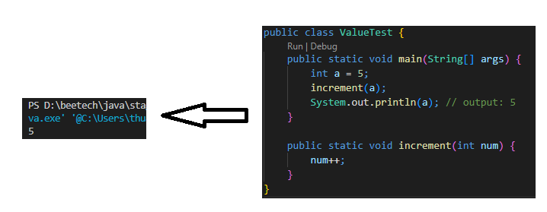
 | Nhược điểm: | Dễ bị trỏ đến đối tượng chưa được khởi tạo

 |  |  |  |  |  |  | Kiểm chứng bộ nhớ, performance "String" và "StringBuilder"

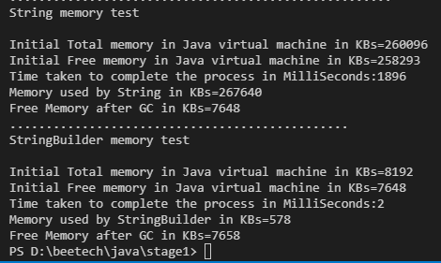

 |  |  |  |  |  |  | Như có thể thấy thì về cả performance và bộ nhớ của String Builder hơn hẳn

day7
 |  |  |  | STT | Mục | Nội dung | Nguồn
Mô hình Mvc | là một mẫu kiến ​​trúc phân tách một ứng dụng thành ba thành phần logic chính Model, View và Controller. |  |  | 1 | Mô hình MVC | MVC (Model-View-Controller) là một mô hình kiến trúc phần mềm được sử dụng để phát triển các ứng dụng. Mô hình này tách các thành phần của ứng dụng thành ba phần chính, bao gồm: . Model: chứa dữ liệu và các logic liên quan đến dữ liệu. Model có thể được xem như là một lớp đại diện cho dữ liệu hoặc tập hợp các lớp liên quan đến dữ liệu. . View: là thành phần hiển thị dữ liệu cho người dùng. View có thể được xem như là giao diện người dùng hoặc các thành phần giao diện người dùng như nút bấm, trường nhập liệu, v.v. . Controller: điều khiển luồng xử lý của ứng dụng bằng cách tương tác với Model và View. Controller nhận lệnh từ View, thay đổi Model và cập nhật lại View. Tuy nhiên, MVC chỉ mô tả luồng đi của dữ liệu, nó không nói rõ như code đặt ở đâu (ở Model, View hay Controller), rồi lưu trữ Model vào database kiểu gì,... Do đó, đối với ứng dụng hoàn chỉnh như Spring Boot thì cần kết hợp cả mô hình MVC và 3-tier lại với nhau. | Luồng đi trong Spring Boot (viblo.asia) | 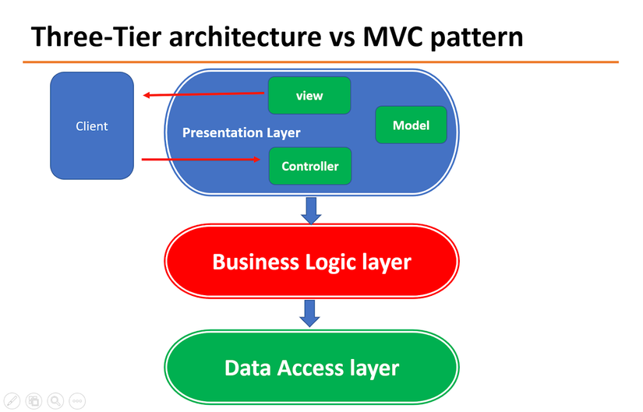
 | Trong đó: | Model: | tập hợp các class đại diện cho dữ liệu
 |  | View: | giao diện người dùng dùng để tương tác với người dùng
 |  | Controller: | điểu khiển luồng bằng cách tương tác với Model và View
Mô hình Three Tier | là mô hình ba tầng |  |  | 2 | Mô hình three tier | Đây là mô hình tổ chức source code rất phổ biến trong Spring Boot. Cụ thể, ứng dụng được chia làm 3 tầng (tier hoặc layer) như sau: Presentation layer: tầng này tương tác với người dùng, bằng View, Controller (trong MVC) hoặc API (nếu có). Business logic layer: Chứa toàn bộ logic của chương trình, các đa số code nằm ở đây Data access layer: Tương tác với database, trả về kết quả cho tầng business logic Trong Spring Boot, thì có một số thành phần đại diện cho từng lớp: | Luồng đi trong Spring Boot (viblo.asia)
 | Trong đó: | Data access layer: | Tương tác với database, trả về kết quả cho tầng business logic
 |  | Business logic layer: | Dùng để xử lý logic tương tác với data layer và presentation layer
 |  | Presentation layer: | Tầng này tương tác với người dùng bằng View, Controller (Trong MVC) hoặc API

day8
 |  | STT | Mục | Nội dung | Nguồn
inversion of control | là việc tự động inject các dependency mà class đó cần ở trong context mà được khởi tạo từ trước | 1 | inversion of control (IOC) | là một nguyên tắc lập trình trong đó việc điều khiển luồng thực thi được chuyển sang một đối tượng bên ngoài. Thay vì một đối tượng tự tạo các đối tượng phụ thuộc của nó, IoC đảo ngược luồng điều khiển, cho phép các đối tượng phụ thuộc được cung cấp từ bên ngoài, do đó giảm sự phụ thuộc trong mã nguồn và tăng tính tái sử dụng của mã. | https://loda.me/articles/core-gii-thch-dependency-injection-di-v-ioc-bng-ngc-trinh
dependency injection | là việc inject các dependency của class vào lúc runtime | 2 | dependency injection | là việc các Object nên phụ thuộc vào các Abstract Class và thể hiện chi tiết của nó sẽ được Inject vào đối tượng lúc runtime. | https://loda.me/articles/core-gii-thch-dependency-injection-di-v-ioc-bng-ngc-trinh
 |  | 3 | Cách thức hoạt động của một project springboot | Một project Spring Boot sử dụng mô hình inversion of control (IOC) và dependency injection (DI) để quản lý các thành phần của nó. Khi bạn tạo một project Spring Boot, nó cung cấp cho bạn một số thành phần khởi động sẵn như các cấu hình mặc định, các bean, các dependency và một web server như Tomcat hoặc Jetty để triển khai ứng dụng. Các thành phần chính của một project Spring Boot bao gồm: Spring Boot Starter: là một tập hợp các dependencies mà bạn có thể sử dụng để triển khai các ứng dụng Spring Boot. Ví dụ, spring-boot-starter-web sẽ cung cấp cho bạn tất cả các dependencies cần thiết để triển khai một ứng dụng web. Spring Boot Autoconfiguration: sẽ tự động cấu hình applicaiton dựa trên các JAR dependences đã được thêm vào project Spring Boot Application: Điểm khởi động của ứng dụng là class có chứa @SpringBootApplication annotation và là class có main method để chạy application. @SpringBootApplication annotation có chứa cả Auto-Configuration, Component Scan và Spring Boot Configuration. Nếu đã thêm @SpringBootApplication annotation vào class thì ta không cần thêm @EnableAutoConfiguration, @ComponentScan và @SpringBootConfiguration annotation. Component Scan: Spring boot appication sẽ quét hết tất cả các beans và dependencies khi application được khởi tạo Các bước hoạt động của một project Spring Boot: . Spring boot sẽ tự động cấu hình application dựa trên các dependencies mà ta đã thêm vào project bằng cách sử dụng @EnableAutoConfiguration annotation . Điểm khởi động application là class có chứa @SpringBootApplication annotation và là main method . Springboot sẽ tự động tìm kiếm các components đã được thêm vào project cái mà được đánh dấu @Component hoặc tìm kiếm các bean ở các class có @Configuration annotation và thêm các bean có @Bean annotation vào trong Context bằng cách sử dụng @ComponentScan annotation . Sau khi thêm các beans và components vào trong Context thì applications sẽ tìm các nơi có đánh dấu là @Autowired anno | https://loda.me/articles/sb1-huong-dn-component-va-autowired https://loda.me/articles/sb6-configuration-va-bean https://www.tutorialspoint.com/spring_boot/spring_boot_introduction.htm
 |  | 4 | Cấu trúc thư mục của project springboot | Cấu trúc thư mục của một project Spring Boot thông thường bao gồm các phần sau: src/main/java: Chứa mã nguồn Java của ứng dụng. src/main/resources: Chứa các tài nguyên của ứng dụng như các file cấu hình, file template, các file ảnh, video, ... src/main/resources/static: được sử dụng để lưu trữ các tài nguyên tĩnh, chẳng hạn như các file CSS, JavaScript, hình ảnh, font chữ, v.v. Các tài nguyên trong thư mục này được truy cập trực tiếp từ phía client thông qua đường dẫn URL và được giao cho client mà không cần thông qua một controller nào src/main/resources/templates: Thường được sử dụng chưa các file html src/test/java: Chứa các unit test của ứng dụng. src/test/resources: Chứa các tài nguyên được sử dụng trong unit test. build.gradle.kts: Là file cấu hình Gradle cho ứng dụng. src/main/resources/application.properties: Là file cấu hình ứng dụng Spring Boot, chứa các thông tin như cấu hình cơ sở dữ liệu, cấu hình kết nối với các dịch vụ khác, ... src/main/java/com/beetech/trainningJava/TrainningJavaApplication.java: Là file khởi động ứng dụng, chứa hàm main() để chạy ứng dụng. | 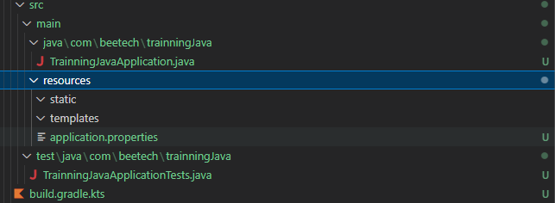

day10
 |  |  |  |  | STT | MỤC | NỘI DUNG | NGUỒN
Transaction | là một chuỗi các hoạt động trên database |  |  |  | 1 | Transaction | Transaction quản lý những thay đổi mà bạn thực hiện trong một hoặc nhiều hệ thống, nó có thể database, message brokers, hoặc bất kỳ loại hệ thống phần mềm nào khác. Mục tiêu chính của giao dịch là cung cấp các đặc điểm ACID để đảm bảo tính nhất quán và hợp lệ của dữ liệu của bạn. | https://shareprogramming.net/quan-ly-transaction-voi-spring-va-jpa/
 | Mục đích | đảm bảo tính toàn vẹn của dữ liệu
 | Trường hợp lỗi | sẽ tự động roll back về trạng thái trước khi thực hiện transaction
 | Có 4 yêú tố đặc trưng cho Transaction |  |  |  | 2 | ACID transactions | Vốn dĩ một transaction được đặc trưng bởi 4 yếu tố (thường được gọi là ACID): Atomicity quy định rằng tất cả các hoạt động của transaction hoặc là thực thi thành công hết hoặc là không có bất cứ hành động nào được thực khi có bất kỳ một hoạt động thực thi không thành công. Consistency là tính nhất quán trong hệ thống, nghĩa là đảm bảo dữ liệu trên các node hoặc bản sao của dữ liệu luôn được đồng bộ và giống nhau. Điều này đảm bảo rằng khi có nhiều node hoặc bản sao, tất cả chúng đều phải chứa cùng một phiên bản của dữ liệu và trả về kết quả như nhau khi được truy vấn Durability đảm bảo một transaction thực thi thành công thì tất cả những thay đổi trong transaction phải được đồng bộ xuống database kể cả khi hệ thống xảy ra lỗi hoặc bị mất điện. isolation là khả năng đồng thời thực hiện nhiều giao dịch mà không ảnh hưởng đến sự nhất quán của cơ sở dữ liệu. Trong quá trình thực hiện các giao dịch song song, sự cô lập giữa các giao dịch có thể được kiểm soát bằng cách sử dụng các mức độ cô lập khác nhau. Có 5 mức độ cô lập trong cơ sở dữ liệu: Read uncommitted Read committed Repeatable read Serializable Snapshot | https://shareprogramming.net/quan-ly-transaction-voi-spring-va-jpa/ https://www.studocu.com/vn/document/hoc-vien-cong-nghe-buu-chinh-vien-thong/he-quan-tri-co-so-du-lieu/cac-muc-isolation-level/35387077
 | Atomicity | Tất cả hoạt động của transaction được thi thành công hoặc không có hành động nào được thực thi
 | Consistency (tính nhất quán) | Là việc đảm bảo rằng csdl luôn ở trạng thái đồng bộ
 | Durability (Tính bền vững) | Sau khi một transaction được thực hiện, kết quả của nó sẽ được lưu trữ vĩnh viễn và không bị mất đi do sự cố hệ thống hoặc thiết bị.
 | isolation (Tính cô lập) | Khả năng thực hiện đồng thời nhiều transaction mà không bị ảnh hưởng tới sự nhất quá dữ liệu
 | Coó 5 mức độ Isolation | Read uncommitted Read committed Repeatable read Serializable Snapshot |  |  |  |  | 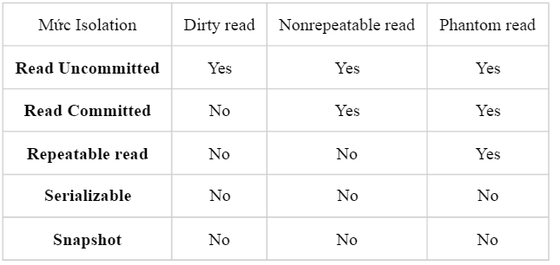 | https://www.studocu.com/vn/document/hoc-vien-cong-nghe-buu-chinh-vien-thong/he-quan-tri-co-so-du-lieu/cac-muc-isolation-level/35387077
 | Dirty read | xảy ra khi 1 transaction đọc dữ liệu từ một bản ghi chưa được commit bởi transaction khác |  |  |  | Dirty read | là một khái niệm trong hệ quản trị cơ sở dữ liệu (DBMS), xảy ra khi một transaction đọc dữ liệu từ một bản ghi mà chưa được commit bởi transaction khác. Tức là transaction đó đọc dữ liệu từ một bản ghi có thể bị thay đổi hoặc rollback bởi transaction khác. | https://viblo.asia/p/transaction-o-muc-do-co-lap-isolation-level-1ZnbRlWNv2Xo
 |  | bản ghi đó có thể bị thay đổi hoặc roll back bởi transaction khác
 |  | Được Read committed khắc phục
 | NonRepeatable read | xảy ra khi 1 transaction khác update bản ghi, trong khi transaction ban đầu đọc lại dữ liệu từ bản ghi đó, nó nhận được giá trị khác với giá trị ban đầu |  |  |  | Nonrepeatable read | là một khái niệm trong hệ quản trị cơ sở dữ liệu (DBMS), xảy ra khi một transaction đọc dữ liệu từ một bản ghi, sau đó trong quá trình transaction đó thực hiện một transaction khác cập nhật bản ghi đó và commit thay đổi đó. Khi transaction đầu tiên đọc lại dữ liệu từ bản ghi đó, nó nhận được giá trị khác với giá trị ban đầu. Tức là dữ liệu không nhất quán với bản ghi ban đầu mà transaction đầu tiên đã đọc.
 |  | Có nghĩa là dữ liệu không nhất quán với so với dữ liệu đọc từ trước đó trong 1 transaction, sau khi bị update bởi transaction khác
 |  | Được Repeatable read khắc phục
 | Phantom read | xảy ra khi 1 transaction khác insert hoặc delete bản ghi, trong khi transaction ban đầu đọc lại dữ liệu từ bản ghi đó, nó nhận được giá trị khác với giá trị ban đầu |  |  |  | Phantom read | là một khái niệm trong hệ quản trị cơ sở dữ liệu (DBMS), xảy ra khi một transaction đọc dữ liệu từ một tập hợp các bản ghi, sau đó trong quá trình transaction đó thực hiện một transaction khác chèn hoặc xóa thêm các bản ghi mới vào tập hợp đó và commit thay đổi đó. Khi transaction đầu tiên đọc lại tập hợp các bản ghi đó, nó thấy các bản ghi mới được chèn vào và có thể làm thay đổi kết quả của truy vấn ban đầu.
 |  | Có nghĩa là dữ liệu không nhất quán với so với dữ liệu đọc từ trước đó trong 1 transaction, sau khi bị insert hoặc delete bởi transaction khác
 |  | Được Snapshot và Serializable khắc phục
 | So sánh giữa Snapshot và Serializable | Giống nhau | Mức độ cô lập là giống nhau |  |  | Snapshot và Serializable | Mức độ này cũng đảm bảo độ cô lập tương đương với Serializable, nhưng nó hơi khác ở phương thức hoạt động. Khi transaction đang select các bản ghi, nó không khóa các bản ghi này lại mà tạo một bản sao (snapshot) và select trên đó. Vì vậy các transaction khác insert/update lên các bản ghi đó không gây ảnh hưởng đến transaction ban đầu. Tác dụng của nó là giảm blocking giữa các transaction mà vẫn đảm bảo tính toàn vẹn dữ liệu. Tuy nhiên cái giá kèm theo là cần thêm bộ nhớ để lưu bản sao của các bản ghi, và phần bộ nhớ này là cần cho mỗi transaction do đó có thể tăng lên rất lớn | https://www.studocu.com/vn/document/hoc-vien-cong-nghe-buu-chinh-vien-thong/he-quan-tri-co-so-du-lieu/cac-muc-isolation-level/35387077
 |  | Khác nhau | Thay vì lock các transaction khác như Serializable thì Snapshot tạo ra 1 bản sao và select trên đó
 |  | Nhược điểm của Snapshot | Vì phải tạo ra 1 bản sao nên phải cần thêm bộ nhớ
 | Transaction Propagation | là một thuộc tính dùng để xác định cách thức các Transaction nội tuyến và các Transaction liên quan tương tác với nhau |  |  | 3 | Transaction Propagation | là một thuộc tính quan trọng của Transaction để xác định cách thức các Transaction nội tuyến và các Transaction liên quan tương tác với nhau. Có thể có nhiều Transaction trong một ứng dụng Spring. Khi một phương thức được gọi trong một Transaction đã tồn tại, các phương thức này có thể sử dụng cùng một Transaction đã tồn tại hoặc tạo một Transaction mới. Propagation có thể được đặt trực tiếp trên annotation @Transactional. Các giá trị Propagation có thể được đặt trong @Transactional như sau: REQUIRED: Nếu một Transaction đang tồn tại, các phương thức được gọi sẽ tham gia vào Transaction đó. Nếu không có Transaction nào tồn tại, một Transaction mới sẽ được tạo ra. SUPPORTS: là sử dụng lại transaction hiện đang hoạt động. Nếu không thì method được gọi sẽ thực thi mà không được đặt trong một transactional context nào MANDATORY: Chỉ có thể được sử dụng trong một Transaction đang tồn tại. Nếu không có Transaction nào tồn tại, một ngoại lệ sẽ được ném ra. REQUIRES_NEW: Luôn tạo ra một Transaction mới, bất kể Transaction nào đang tồn tại. Nếu có Transaction đang tồn tại, nó sẽ tạm thời được tạm dừng cho đến khi Transaction mới hoàn tất. Và cả 2 Transaction này độc lập với nhau NOT_SUPPORTED: Transaction sẽ không được tạo ra cho phương thức được gọi. Nếu Transaction nào đang tồn tại, nó sẽ tạm thời bị treo. NEVER: Transaction không được tạo ra. Nếu một Transaction đang tồn tại, một ngoại lệ sẽ được ném ra. NESTED: Method được gọi sẽ tạo một transaction mới nếu không có transaction nào đang hoạt động. Nếu method được gọi với một transaction đang hoạt động Spring sẽ tạo một savepoint và rollback tại đây nếu có Exception xảy ra | https://www.baeldung.com/spring-transactional-propagation-isolation https://www.techgeeknext.com/spring-boot/spring-boot-transaction-propagation https://dzone.com/articles/spring-transaction-propagation https://shareprogramming.net/quan-ly-transaction-voi-spring-va-jpa/ https://stackoverflow.com/questions/12390888/differences-between-requires-new-and-nested-propagation-in-spring-transactions https://shareprogramming.net/quan-ly-transaction-voi-spring-va-jpa/
 |  | REQUIRED | là propagation mặc định
 |  |  | nếu không có transaction thì sẽ tự động tạo mới
 |  |  | nếu có 2 transaction lồng nhau và 1 trong 2 xảy ra exception sẽ rollback cả 2
 |  | REQUIRES_NEW | là propagation luôn tạo mới 1 transaction
 |  |  | nếu có 2 transaction lồng nhau
 |  |  | nếu Inner Transaction xảy ra lỗi | có thể rollback cả 2 transaction hoặc không (không nếu catch lại exception đó)
 |  |  | Nếu Outer Transaction xảy ra lỗi | cả 2 transaction sẽ rollback
 |  | NESTED | là propagation sẽ tạo transaction mới nếu không có transaction nào
 |  |  | tạo savepoint để rollback nếu có exception xảy ra
 |  | MANDATORY | là propagation chỉ sử dụng lại transaction hiện có
 |  |  | nhưng sẽ ném exception nếu không có transaction nào tồn tại
 |  | SUPPORTS | là propagation sử dụng lại transaction hiện có
 |  |  | nếu không có transaction nào thì nó sẽ thực thi mà không được đặt trong transaction context nào cả
 |  | NOT_SUPPORTED | là propagation mà không thực hiện trong bất kỳ transaction nào cả
 |  |  | nếu có transaction nào đang thực hiện sẽ bị treo cho tới khi method có đính kèm not_supported hoàn thành
 |  | NEVER | là propagation sẽ ném exception nếu có transaction tồn tại
 |  |  | nếu không có transaction nào thì nó sẽ thực thi mà không được đặt trong transaction context nào cả
 | ReadOnly | là một thuộc tính dùng để chỉ định transaction chỉ đọc mà không có bất kỳ update, insert, delete |  |  | 4 | ReadOnly | là một thuộc tính trong transaction của hệ quản trị cơ sở dữ liệu (DBMS), cho phép chỉ định rằng transaction đó chỉ có thể đọc dữ liệu từ cơ sở dữ liệu mà không thể cập nhật hay chèn thêm dữ liệu mới vào. Khi readOnly được thiết lập trong một transaction, hệ quản trị cơ sở dữ liệu sẽ đảm bảo rằng transaction đó không thể thực hiện bất kỳ thao tác nào thay đổi dữ liệu trong cơ sở dữ liệu. Nếu transaction cố gắng thực hiện các thao tác này, hệ thống sẽ phát sinh lỗi và transaction sẽ bị rollback. Việc sử dụng readOnly trong transaction có thể cải thiện hiệu suất của hệ thống khi transaction chỉ cần đọc dữ liệu và không cần thực hiện các thao tác cập nhật hoặc chèn thêm dữ liệu mới. Điều này giúp giảm thiểu tài nguyên hệ thống được sử dụng và cải thiện khả năng mở rộng của hệ thống. | https://shareprogramming.net/quan-ly-transaction-voi-spring-va-jpa/
 | Handling Exception | là việc roll back hoặc không khi exception chỉ định xảy ra |  |  | 5 | Handling Exceptions | Spring proxy sẽ tự động rollback transaction nếu có một RuntimeException xảy ra. Bạn có thể tùy biến bằng cách sử dụng thuộc tính rollbackFor và noRollbackFor của @Transactional annotation. | https://shareprogramming.net/quan-ly-transaction-voi-spring-va-jpa/
 |  | Có 2 tùy biến với handling exception | RollBack | Sẽ tư động rollback khi exception trong danh sách liệt kê xảy ra |  |  | rollbackFor cho phép bạn cung cấp một mảng các Exception class mà transaction sẽ bị rollback nếu chúng xảy ra.
 |  |  | NoRollBack | Sẽ tư động không rollback khi exception trong danh sách liệt kê xảy ra |  |  | noRollbackFor được dùng để chỉ định một mảng các Exception class mà transaction sẽ không rollback khi chúng xảy ra.

 |  |  |  | là một thuộc tính quan trọng của Transaction để xác định cách thức các Transaction nội tuyến và các Transaction liên quan tương tác với nhau. Có thể có nhiều Transaction trong một ứng dụng Spring. Khi một phương thức được gọi trong một Transaction đã tồn tại, các phương thức này có thể sử dụng cùng một Transaction đã tồn tại hoặc tạo một Transaction mới. Propagation có thể E45được đặt trực tiếp trên annotation @Transactional. Các giá trị Propagation có thể được đặt trong @Transactional như sau: REQUIRED: Nếu một Transaction đang tồn tại, các phương thức được gọi sẽ tham gia vào Transaction đó. Nếu không có Transaction nào tồn tại, một Transaction mới sẽ được tạo ra. SUPPORTS: là sử dụng lại transaction hiện đang hoạt động. Nếu không thì method được gọi sẽ thực thi mà không được đặt trong một transactional context nào MANDATORY: Chỉ có thể được sử dụng trong một Transaction đang tồn tại. Nếu không có Transaction nào tồn tại, một ngoại lệ sẽ được ném ra. REQUIRES_NEW: Luôn tạo ra một Transaction mới, bất kể Transaction nào đang tồn tại. Nếu có Transaction đang tồn tại, nó sẽ tạm thời được tạm dừng cho đến khi Transaction mới hoàn tất. Và cả 2 Transaction này độc lập với nhau NOT_SUPPORTED: Transaction sẽ không được tạo ra cho phương thức được gọi. Nếu Transaction nào đang tồn tại, nó sẽ tạm thời bị treo. NEVER: Transaction không được tạo ra. Nếu một Transaction đang tồn tại, một ngoại lệ sẽ được ném ra. NESTED: Method được gọi sẽ tạo một transaction mới nếu không có transaction nào đang hoạt động. Nếu method được gọi với một transaction đang hoạt động Spring sẽ tạo một savepoint và rollback tại đây nếu có Exception xảy ra

